Лист1
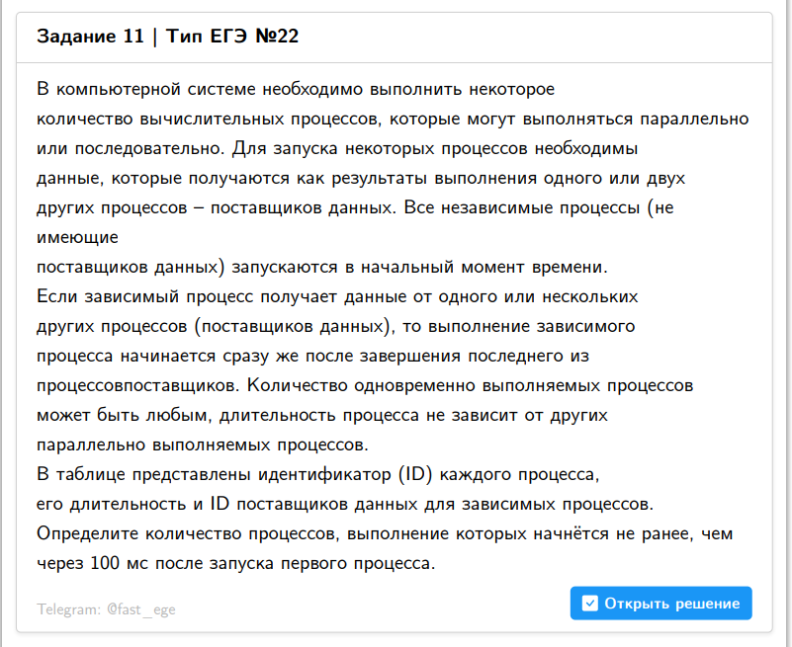
13655 | 55 | 12436 | 13477 | 203 | 292 | 347 | 292 | 1
13637 | 84 | 13538 | 13554 | 3 | 234 | 318 | 234 | 2
13477 | 83 | 12254 | 12570 | 38 | 209 | 292 | 209 | 3
14960 | 88 | 14254 | 14889 | 54 | 205 | 293 | 205 | 4
11521 | 57 | 11229 | 11307 | 200 | 114 | 257 | 200 | 5
12436 | 3 | 11229 | 12367 | 200 | 74 | 203 | 200 | 6
15152 | 97 | 12800 |  | 188 | 0 | 285 | 188 | 7
12570 | 24 | 10934 | 11741 | 75 | 185 | 209 | 185 | 8
13885 | 86 | 11741 | 12116 | 185 | 180 | 271 | 185 | 9
13554 | 51 | 12746 | 12967 | 49 | 183 | 234 | 183 | 10
13900 | 86 | 12071 | 12967 | 9 | 183 | 269 | 183 | 11
12800 | 8 | 11644 | 12116 | 107 | 180 | 188 | 180 | 12
15023 | 57 | 12116 | 13256 | 180 | 19 | 237 | 180 | 13
12116 | 5 | 12099 |  | 175 | 0 | 180 | 175 | 14
14837 | 25 | 14126 |  | 168 | 0 | 193 | 168 | 15
12708 | 44 | 11054 | 12236 | 14 | 167 | 211 | 167 | 16
12967 | 19 | 11948 |  | 164 | 0 | 183 | 164 | 17
11218 | 11 | 10109 | 11148 | 81 | 143 | 154 | 143 | 18
12099 | 32 | 10746 | 11148 | 59 | 143 | 175 | 143 | 19
11148 | 1 | 10486 | 11025 | 101 | 142 | 143 | 142 | 20
11741 | 43 | 11025 |  | 142 | 0 | 185 | 142 | 21
11948 | 22 | 11025 |  | 142 | 0 | 164 | 142 | 22
12838 | 5 | 11025 | 11885 | 142 | 97 | 147 | 142 | 23
12027 | 6 | 11307 |  | 114 | 0 | 120 | 114 | 24
13154 | 5 | 11307 |  | 114 | 0 | 119 | 114 | 25
13370 | 10 | 11644 |  | 107 | 0 | 117 | 107 | 26
14126 | 61 | 11644 |  | 107 | 0 | 168 | 107 | 27
14889 | 98 | 11644 |  | 107 | 0 | 205 | 107 | 28
11229 | 94 | 10951 |  | 106 | 0 | 200 | 106 | 29
12552 | 48 | 10486 |  | 101 | 0 | 149 | 101 | 30
12236 | 70 | 11885 |  | 97 | 0 | 167 | 97
14000 | 93 | 11885 |  | 97 | 0 | 190 | 97
13377 | 46 | 11433 | 13351 | 90 | 68 | 136 | 90
10486 | 15 | 10109 | 10255 | 81 | 86 | 101 | 86
13066 | 84 | 10255 |  | 86 | 0 | 170 | 86
10255 | 5 | 10109 | 10158 | 81 | 67 | 86 | 81
10324 | 71 | 10109 |  | 81 | 0 | 152 | 81
11176 | 6 | 10109 | 10553 | 81 | 38 | 87 | 81
15211 | 41 | 14594 |  | 81 | 0 | 122 | 81
10951 | 31 | 10934 |  | 75 | 0 | 106 | 75
14225 | 98 | 13351 |  | 68 | 0 | 166 | 68
11307 | 55 | 10746 |  | 59 | 0 | 114 | 59
11644 | 48 | 10746 |  | 59 | 0 | 107 | 59
11025 | 93 | 10095 | 10894 | 27 | 49 | 142 | 49
11794 | 62 | 10553 |  | 38 | 0 | 100 | 38
12746 | 11 | 12254 | 12615 | 38 | 8 | 49 | 38
13252 | 2 | 10553 |  | 38 | 0 | 40 | 38
14488 | 14 | 13484 |  | 36 | 0 | 50 | 36
12962 | 18 | 10465 |  | 28 | 0 | 46 | 28
10559 | 14 | 10095 |  | 27 | 0 | 41 | 27
10746 | 32 | 10068 | 10095 | 23 | 27 | 59 | 27
10894 | 22 | 10095 |  | 27 | 0 | 49 | 27
11366 | 56 | 10095 |  | 27 | 0 | 83 | 27
14810 | 26 | 13559 |  | 26 | 0 | 52 | 26
10109 | 58 | 10068 |  | 23 | 0 | 81 | 23
12031 | 38 | 10068 |  | 23 | 0 | 61 | 23
14308 | 89 | 10068 |  | 23 | 0 | 112 | 23
15074 | 41 | 13256 |  | 19 | 0 | 60 | 19
10823 | 11 | 10397 |  | 17 | 0 | 28 | 17
14568 | 57 | 11054 |  | 14 | 0 | 71 | 14
14119 | 76 | 12615 |  | 8 | 0 | 84 | 8
10068 | 23 | 0 |  | 0 | 0 | 23 | 0
10095 | 27 | 0 |  | 0 | 0 | 27 | 0
10158 | 67 | 0 |  | 0 | 0 | 67 | 0
10397 | 17 | 0 |  | 0 | 0 | 17 | 0
10465 | 28 | 0 |  | 0 | 0 | 28 | 0
10553 | 38 | 0 |  | 0 | 0 | 38 | 0
10646 | 2 | 0 |  | 0 | 0 | 2 | 0
10934 | 75 | 0 |  | 0 | 0 | 75 | 0
11054 | 14 | 0 |  | 0 | 0 | 14 | 0
11433 | 90 | 0 |  | 0 | 0 | 90 | 0
11549 | 54 | 0 |  | 0 | 0 | 54 | 0
11885 | 97 | 0 |  | 0 | 0 | 97 | 0
12003 | 3 | 0 |  | 0 | 0 | 3 | 0
12071 | 9 | 0 |  | 0 | 0 | 9 | 0
12215 | 98 | 0 |  | 0 | 0 | 98 | 0
12254 | 38 | 0 |  | 0 | 0 | 38 | 0
12262 | 43 | 0 |  | 0 | 0 | 43 | 0
12343 | 61 | 0 |  | 0 | 0 | 61 | 0
12367 | 74 | 0 |  | 0 | 0 | 74 | 0
12533 | 46 | 0 |  | 0 | 0 | 46 | 0
12612 | 21 | 0 |  | 0 | 0 | 21 | 0
12615 | 8 | 0 |  | 0 | 0 | 8 | 0
12912 | 91 | 0 |  | 0 | 0 | 91 | 0
13256 | 19 | 0 |  | 0 | 0 | 19 | 0
13351 | 68 | 0 |  | 0 | 0 | 68 | 0
13484 | 36 | 0 |  | 0 | 0 | 36 | 0
13538 | 3 | 0 |  | 0 | 0 | 3 | 0
13559 | 26 | 0 |  | 0 | 0 | 26 | 0
13752 | 53 | 0 |  | 0 | 0 | 53 | 0
13837 | 69 | 0 |  | 0 | 0 | 69 | 0
14080 | 85 | 0 |  | 0 | 0 | 85 | 0
14254 | 54 | 0 |  | 0 | 0 | 54 | 0
14380 | 10 | 0 |  | 0 | 0 | 10 | 0
14389 | 56 | 0 |  | 0 | 0 | 56 | 0
14594 | 81 | 0 |  | 0 | 0 | 81 | 0
14648 | 70 | 0 |  | 0 | 0 | 70 | 0
14710 | 17 | 0 |  | 0 | 0 | 17 | 0
14791 | 82 | 0 |  | 0 | 0 | 82 | 0
14876 | 46 | 0 |  | 0 | 0 | 46 | 0
0 |  |  |  | 0 | 0 | 0 | 0
ID процесса | Время выполнения процесса (мс) | ID поставщиков данных

